关系图
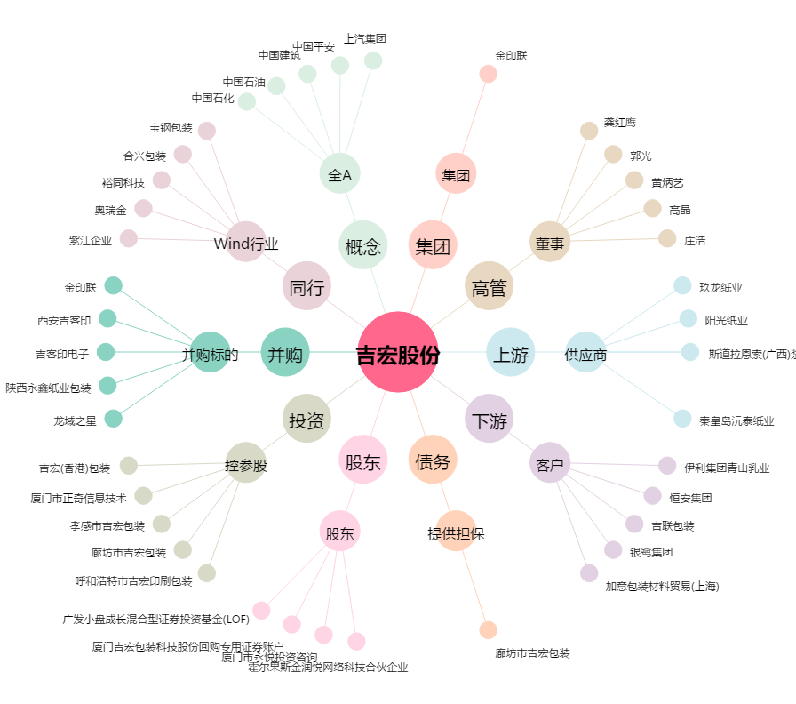
吉宏股份[002803.SZ] - 关系概览图

